GEORREFERENCIACIÓN
FICHA DE INFORMACIÓN DE MEDICIÓN DE RUIDO

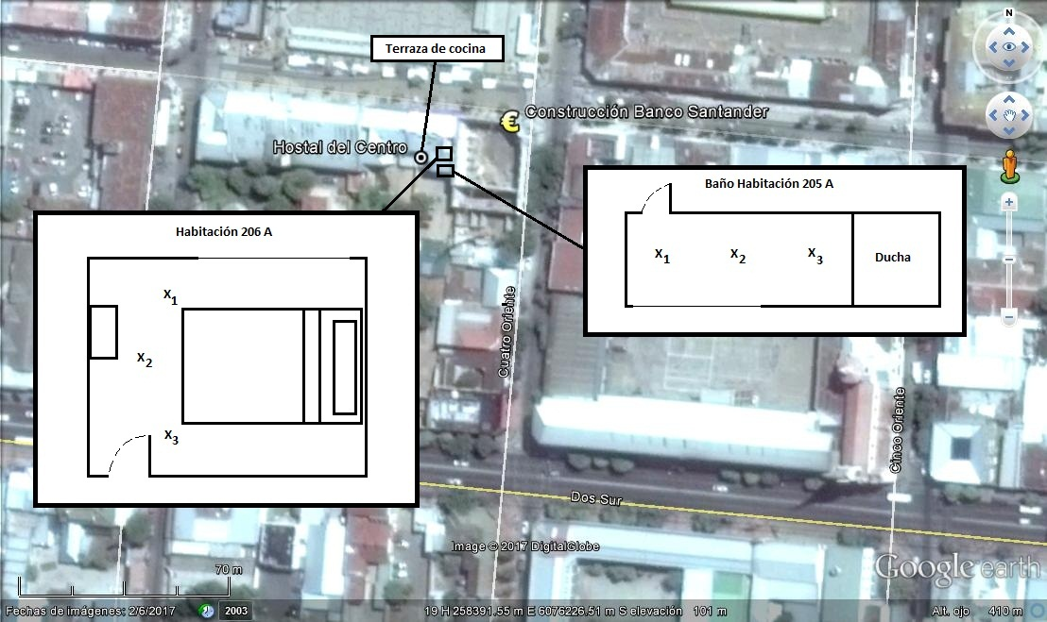

Origen de la imagen Satelital |  |  | Google Earth
Escala de la imagen Satelital |  |  | 1:70 m

LEYENDA DE CROQUIS O IMAGEN UTILIZADA

Datum |  | WGS 84 |  | Huso |  | 19 s
Fuentes |  |  |  | Receptores
Símbolo | Nombre | Coordenadas |  | Símbolo | Nombre | Coordenadas
 | Construcción Banco | N | 6.076.286 m S |  | Hostal del Centro | N
 |  | E | 258.385 m E |  |  | E
 |  | N |  |  |  | N
 |  | E |  |  |  | E
 |  | N |  |  |  | N
 |  | E |  |  |  | E
 |  | N |  |  |  | N
 |  | E |  |  |  | E
Se podrán adjuntar fotografías, considerando como máximo una (1) por fuente y dos (2) por lugar de medición.

EVALUACIÓN DE NIVELES 1
FICHA DE EVALUACIÓN DE NIVELES DE RUIDO

 |  |  |  |  |  | Información del Receptor
 |  |  |  | Mayor |  | Identificación del Receptor N° |  |  | HC1
 | NPSeq | 68.4 |  | 72.8
 | NPSmáx | 77.8 | 72.8 |  |  | Indicar Condiciones
 |  |  | NPSmáx - 5 | Mayor |  | Medición |  |  | Exterior
Punto 1 | NPSeq | 66.5 |  | 72.6 |  | Ventana |  |  | No Aplica
 | NPSmáx | 77.6 | 72.6 |  |  | Modelación ISO 9613
 |  |  | NPSmáx - 5 | Mayor |  | No
 | NPSeq | 67.8 |  | 74.4
 | NPSmáx | 79.4 | 74.4
 |  |  | NPSmáx - 5 | Mayor
Promedio + Corrección ventana
NPC
 | NPSeq | - |  | -
Suma + Corrección Ruido de Fondo
 | NPSmáx | - | -
 |  |  | NPSmáx - 5 | Mayor | Promedio(*) |  | Suma
Punto 2 | NPSeq | - |  | - | 73 |  | 73 |  |  |  | 73
 | NPSmáx | - | -
 |  |  | NPSmáx - 5 | Mayor
 | NPSeq | - |  | - |  |  | 0 |  |  |  | 0
 | NPSmáx | - | - |  |  | Corrección ventana |  |  |  | Corrección Ruido de fondo
 |  |  | NPSmáx - 5 | Mayor
Lugar Corrección
Exterior 0 dB(A)
Interior
V. Abierta + 5 dB(A)
V. Cerrada + 10dB(A)
Diferencia Corrección
10 o más 0 dB(A)
6 a 9 1 dB(A)
4 a 5 - 2 dB(A)
3 - 3 dB(A)
< 3 Med. Nula
 | NPSeq | - |  | -
 | NPSmáx | - | - |  |  |  |  |  | 73
 |  |  | NPSmáx - 5 | Mayor |  |  |  |  | Diferencia
Punto 3 | NPSeq | - |  | -
 | NPSmáx | - | -
 |  |  | NPSmáx - 5 | Mayor |  | Corrección ventana
 | NPSeq | - |  | - |  |  | 0
RUIDO DE FONDO
 | NPSmáx | - | -
 |  |  | NPSmáx - 5
 |  | 0 |  |  |  |  | 0 |  |  |  | 0
 | NPSeq Ruido fondo(*)

 |  |  |  |  |  |  |  | (*) Aproximar a números enteros

EVALUACIÓN DE NIVELES 2
FICHA DE EVALUACIÓN DE NIVELES DE RUIDO

 |  |  |  |  |  | Información del Receptor
 |  |  |  | Mayor |  | Identificación del Receptor N° |  |  | HC2
 | NPSeq | 61.2 |  | 67.6
 | NPSmáx | 72.6 | 67.6 |  |  | Indicar Condiciones
 |  |  | NPSmáx - 5 | Mayor |  | Medición |  |  | Interior
Punto 1 | NPSeq | 62 |  | 66.2 |  | Ventana |  |  | Abierta
 | NPSmáx | 71.2 | 66.2 |  |  | Modelación ISO 9613
 |  |  | NPSmáx - 5 | Mayor |  | No
 | NPSeq | 60.8 |  | 66.4
 | NPSmáx | 71.4 | 66.4
 |  |  | NPSmáx - 5 | Mayor
Promedio + Corrección ventana
NPC
 | NPSeq | 55.5 |  | 60.2
Suma + Corrección Ruido de Fondo
 | NPSmáx | 65.2 | 60.2
 |  |  | NPSmáx - 5 | Mayor | Promedio(*) |  | Suma
Punto 2 | NPSeq | 58.5 |  | 62.3 | 64 |  | 69 |  |  |  | 69
 | NPSmáx | 67.3 | 62.3
 |  |  | NPSmáx - 5 | Mayor
 | NPSeq | 61.3 |  | 64.9 |  |  | 5 |  |  |  | 0
 | NPSmáx | 69.9 | 64.9 |  |  | Corrección ventana |  |  |  | Corrección Ruido de fondo
 |  |  | NPSmáx - 5 | Mayor
Lugar Corrección
Exterior 0 dB(A)
Interior
V. Abierta + 5 dB(A)
V. Cerrada + 10dB(A)
Diferencia Corrección
10 o más 0 dB(A)
6 a 9 1 dB(A)
4 a 5 - 2 dB(A)
3 - 3 dB(A)
< 3 Med. Nula
 | NPSeq | 55.1 |  | 60
 | NPSmáx | 65 | 60 |  |  |  |  |  | 64
 |  |  | NPSmáx - 5 | Mayor |  |  |  |  | Diferencia
Punto 3 | NPSeq | 53.8 |  | 63.4
 | NPSmáx | 68.4 | 63.4
 |  |  | NPSmáx - 5 | Mayor |  | Corrección ventana
 | NPSeq | 59.8 |  | 64.5 |  |  | 5
RUIDO DE FONDO
 | NPSmáx | 69.5 | 64.5
 |  |  | NPSmáx - 5
 |  | 0 |  |  |  |  | 5 |  |  |  | 5
 | NPSeq Ruido fondo(*)

 |  |  |  |  |  |  |  | (*) Aproximar a números enteros

EVALUACIÓN DE NIVELES 3
FICHA DE EVALUACIÓN DE NIVELES DE RUIDO

 |  |  |  |  |  | Información del Receptor
 |  |  |  | Mayor |  | Identificación del Receptor N° |  |  | HC3
 | NPSeq | 75.4 |  | 81.4
 | NPSmáx | 86.4 | 81.4 |  |  | Indicar Condiciones
 |  |  | NPSmáx - 5 | Mayor |  | Medición |  |  | Interior
Punto 1 | NPSeq | 70.7 |  | 75.3 |  | Ventana |  |  | Abierta
 | NPSmáx | 80.3 | 75.3 |  |  | Modelación ISO 9613
 |  |  | NPSmáx - 5 | Mayor |  | No
 | NPSeq | 69.4 |  | 73.7
 | NPSmáx | 78.7 | 73.7
 |  |  | NPSmáx - 5 | Mayor
Promedio + Corrección ventana
NPC
 | NPSeq | 63.5 |  | 67.8
Suma + Corrección Ruido de Fondo
 | NPSmáx | 72.8 | 67.8
 |  |  | NPSmáx - 5 | Mayor | Promedio(*) |  | Suma
Punto 2 | NPSeq | 56.9 |  | 58.6 | 68 |  | 73 |  |  |  | 73
 | NPSmáx | 63.6 | 58.6
 |  |  | NPSmáx - 5 | Mayor
 | NPSeq | 61.1 |  | 67.1 |  |  | 5 |  |  |  | 0
 | NPSmáx | 72.1 | 67.1 |  |  | Corrección ventana |  |  |  | Corrección Ruido de fondo
 |  |  | NPSmáx - 5 | Mayor
Lugar Corrección
Exterior 0 dB(A)
Interior
V. Abierta + 5 dB(A)
V. Cerrada + 10dB(A)
Diferencia Corrección
10 o más 0 dB(A)
6 a 9 1 dB(A)
4 a 5 - 2 dB(A)
3 - 3 dB(A)
< 3 Med. Nula
 | NPSeq | 66 |  | 68.6
 | NPSmáx | 73.6 | 68.6 |  |  |  |  |  | 68
 |  |  | NPSmáx - 5 | Mayor |  |  |  |  | Diferencia
Punto 3 | NPSeq | 59 |  | 66.3
 | NPSmáx | 71.3 | 66.3
 |  |  | NPSmáx - 5 | Mayor |  | Corrección ventana
 | NPSeq | 52.4 |  | 56.8 |  |  | 5
RUIDO DE FONDO
 | NPSmáx | 61.8 | 56.8
 |  |  | NPSmáx - 5
 |  | 0 |  |  |  |  | 5 |  |  |  | 5
 | NPSeq Ruido fondo(*)

 |  |  |  |  |  |  |  | (*) Aproximar a números enteros

